1. Kế hoạch đào tạo
 | Các bạn đọc kỹ nội dung đào tạo online và offline, và điền vào danh sách thực tập. Xem link skype join nhóm ở đấy
 | ***Group Skype
 | GLOBITS.NET |  | Ngõ 131 Thái Hà
# | Nội dung | Thời gian dự kiến | Bài tập | Mục tiêu cần đạt được
A | ĐÀO TẠO MIỄN PHÍ
L1 | LEVEL1 | 1-2 tuần (học online và đọc tài liệu theo hướng dẫn) | Link tham khảo https://www.w3schools.com
 | Bài tập 1 |  | 1.Tìm hiểu các khái niệm HTML Form, Inline Element, Block Element, Các element cơ bản: Ul, li, table, và cách dùng. Viết 1 file HTML sử dụng các phần tử cơ bản 2. Sự khác nhau giữa Inlinte Element, Block Element. Viết 1 file HTML sử dụng inline và block element và thể hiện sự khác nhau 3. Css Internal style, External Style Inline style, => Viết 1 file HTML và các Css liên quan đến file theo: Internal style, External Style Inline style 4. CSS Specificity. => Viết 1 file HTML và 1 File Extenal CSS thể hiện các phần tử theo Specificity
 | Bài tâp 2 |  | 1. TÌm hiểu CSS position, Float, Display 2. Mỗi 1 phần tử đều chiếm 1 không gian trên web, tính không gian đó như thế nào : Width, Height .... 3. Tìm hiểu CSS media với các kích cỡ màn hình khác nhau. Responsive. Bài tập: Vẽ 1 phần tử A1 width 1000 px, height 2000 px Vẽ 1 phần tử A2 Luôn trên top màn hình dù có scroll A1. Vẽ 1 Phần tử A3: Luôn dưới bottom màn hình dù có scroll A1. Vẽ 1 phần tử A4: Nằm dưới A2 và khi A1 Scroll sẽ scroll theo A1. Vẽ 1 phần tử A5: luôn nằm giữa màn hình và nằm trong A4, cách trái A4 200px, Khi A1 scroll, A5 giữ nguyên cho đến khi khoảng cách từ bottom A5 và bottom A4 = 0 thì A5 bắt đầu scroll theo A4Vẽ 1 phần tử A6, luôn nằm giữa A4 và A6 luôn nằm trên A5. Khi co màn hình về màn hình 780 px thì tất cả phần tử A1->A5 width giảm 1 nửa. Xem hình ảnh. Các phần tử đền cần có border hoặc tô màu để phân biệt. Và giải thích cách sử dụng CSS để đạt được mục đích. | 1. TÌm hiểu CSS position, Float, Display 2. Mỗi 1 phần tử đều chiếm 1 không gian trên web, tính không gian đó như thế nào : Width, Height .... 3. Tìm hiểu CSS media với các kích cỡ màn hình khác nhau. Responsive. Bài tập: Vẽ 1 phần tử A1 width 1000 px, height 2000 px Vẽ 1 phần tử A2 Luôn trên top màn hình dù có scroll A1. Vẽ 1 Phần tử A3: Luôn dưới bottom màn hình dù có scroll A1. Vẽ 1 phần tử A4: Nằm dưới A2 và khi A1 Scroll sẽ scroll theo A1. Vẽ 1 phần tử A5: luôn nằm giữa màn hình và nằm trong A4, cách trái A4 200px, Khi A1 scroll, A5 giữ nguyên cho đến khi khoảng cách từ bottom A5 và bottom A4 = 0 thì A5 bắt đầu scroll theo A4 Vẽ 1 phần tử A6, luôn nằm giữa A4 và A6 luôn nằm trên A5. Khi co màn hình về màn hình 780 px thì tất cả phần tử A1->A5 width giảm 1 nửa. Xem hình ảnh. Các phần tử đền cần có border hoặc tô màu để phân biệt. Và giải thích cách sử dụng CSS để đạt được mục đích. c
 | Bài tâp 3 |  | Vẽ 12 phần tử giống nhau bằng thẻ li của Ul: A1-> A12 Sắp xếp các phần tử luôn nằm trong màn hình dù có đổi kích thước trình duyệt. , các phần tử không đè lên nhau. Bên trong mỗi phần tử có 1 thẻ inline và có thể set được width, height ,margin, padding và position cho thẻ đó. Tô màu : với phần tử số thứ tự là lẻ thì màu đỏ, chẵn thì màu xanh. Cũng yêu cầu trên nhưng không dùng thẻ Li mà dùng thẻ Span để vẽ các phần tử |  | 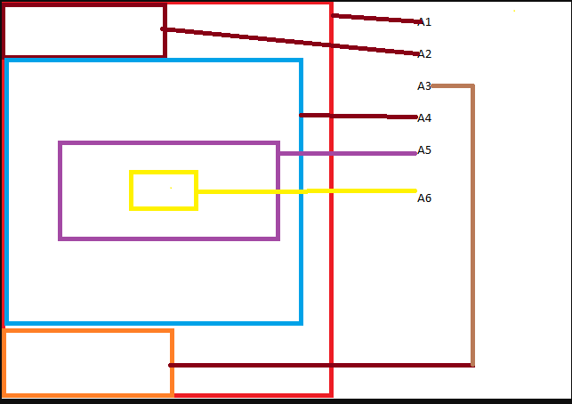
 | Bài tập 4 |  | - Tìm hiểu Javacript. Tìm hiểu các khái niệm cơ bản - ES5 và ES6 cấu trúc sự khác nhau - Các thư viện Java Script: Jquery - Các đặc trưng của bootstrap
 | Bài tập 5 |  | Tạo Login form sử dụng bootstrap 1. Có 1 button "Đăng nhập hệ thống". 2. Click button hiện Modal login như hình bên (Giống hình bên nhất có thể) 3. Khi ấn login sẽ có biểu tượng Loading thay thế chữ login. Tài khoản login mặc địch admin/admin - Không nhập username/password thông báo bắt buộc nhập : dòng chữ đỏ ở dưới input - Nhập username/password sai (khác admin/admin) thông báo hiện dòng chữ đỏ: "Tài khoản hoặc mật khẩu không đúng" dưới input của pasword. - Nhập username/password đúng (admin/admin) đóng form, button "Đăng nhập hệ thống" hiển thị thành "Đăng nhập thành công" Sử dụng HTML, CSS,bootstrap, jquery | Tạo Login form sử dụng bootstrap 1. Có 1 button "Đăng nhập hệ thống". 2. Click button hiện Modal login như hình bên (Giống hình bên nhất có thể) 3. Khi ấn login sẽ có biểu tượng Loading thay thế chữ login. Tài khoản login mặc địch admin/admin - Không nhập username/password thông báo bắt buộc nhập : dòng chữ đỏ ở dưới input - Nhập username/password sai (khác admin/admin) thông báo hiện dòng chữ đỏ: "Tài khoản hoặc mật khẩu không đúng" dưới input của pasword. - Nhập username/password đúng (admin/admin) đóng form, button "Đăng nhập hệ thống" hiển thị thành "Đăng nhập thành công" Sử dụng HTML, CSS,bootstrap, jquery | 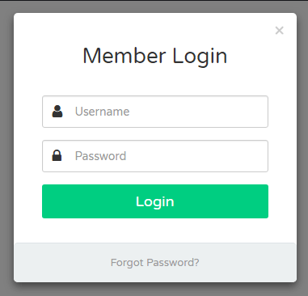
 | Bài tập 6 |  | Form log in của bài tập 5: - Nhấn "Forgot Password" : 1. Input UserName => OldPassWord, 2. Input Password => NewPassWord. 3. Button Login=> Save - Nhập OldPassWord, NewPassWord - Nhấn Save 1. Nếu OldPassWord hoặc NewPassWord không nhập thông báo "Bắt buộc nhập" màu đỏ dưới mỗi input 2. Nếu OldPassWord không trùng với passw trước đó, thông báo "Password không đúng" màu đỏ dưới input OldPassWord 3. Nếu OldPassWord trùng với passw trước đó thì form trở lại như form login cũ, thông báo dòng chữ xanh dưới button Login "Bạn đã đổi mật khẩu thành công" - Thực hiện login như bài 5 với pass mới
 | Bài tập 7 |  | Cài đặt các tool cần thiết: - 1. Visual Studio Code: https://code.visualstudio.com/ - 2. Eclipse: https://drive.google.com/file/d/1Dxa5qniMMQYSXgSg5UUv1heUIUxwcxL6/view?usp=sharing - 3. Mysql 5.7 : https://cdn.mysql.com//Downloads/MySQLInstaller/mysql-installer-community-5.7.29.0.msi - 4. Java JDK 8: https://www.oracle.com/java/technologies/javase/javase-jdk8-downloads.html (Nếu bắt đăng nhập thì tạo tài khoản đăng nhập) - 5. Node 12.xx.
 | Review kiến thức và chia nhóm

L2 | LEVEL2 | 2-4 tuần (đến công ty) | Angular 8/9 hoặc React JS Thực hiện các bài tập trên FE (thêm menu, tạo component, chỉnh sửa component...) | Có thể chỉnh sửa cơ bản các yêu cầu
 | Dựng môi trường
 | Zoom 1 | Online | Các khái niêm cơ bản: - DOM & Virtual DOM - Component: Class Component, Function Component - Lifecycle: Mounting, Updating, Unmounting - React one way data binding - Truyền biết giữa các component
 | Zoom 2 | Online | - ECMAScript 6 Classes Arrow Functions Variables (let, const, var) global scope, function scope, block scope - React JSX
 | Zoom 3 | Online
3 | Java Spring Boot | 2-4 tuần (đến công ty) | Làm việc trên project training Java Spring/hibernate/RestFul webservice - THực tập chỉnh sửa, tạo form, tạo luồng phần mềm quản lý nhân sự - Viết API ...
 | Java Core
 | Database - SQL
B | THỰC TẬP DỰ ÁN (CÓ HỖ TRỢ LƯƠNG)
4 | Tham gia vào project cụ thể | 2-3 tháng (join vào team dự án) | Phân vào các dự án thực tế
5 | Phỏng vấn tuyển dụng

Yêu cầu:
1 | Các bạn nghiêm túc tập trung làm bài tập. Bạn nào chậm nhưng kiên nhẫn và chăm chỉ thì công ty vẫn sẽ tạo điều kiện hướng dẫn tốt nhất.
2 | Tinh thần chia sẻ thông tin và team work cao
3 | Các bạn nào thực hiện xong sớm sẽ chuyển nhóm vào các bài tập tiếp theo luôn
4 | Vì lý do chất lượng, các bạn phải hoàn thành chương trình đào tạo cơ bản mới được thực tập tham gia vào project của khách hàng. Nhanh chậm tùy thuộc vào năng lực của mỗi người
5 | Thống nhất nếu bạn nào ko làm bài tập mà không có lý do chính đáng thì sẽ out khỏi nhóm nhé

